E001_ค่าใช้จ่าย
E001
งบประมาณทำการที่จัดสรรประจำปี 2568
หน่วยงาน.....กฟส.หนองไผ่........
ประมาณการรายจ่าย
B |  |  |  |  |  |  |  |  |  |  |  |  |  |  |  |  |  |  | เขต: | กฟน.3
Conso - E001 |  |  |  |  |  |  |  |  |  |  |  |  |  |  |  |  |  |  | หน่วย: | บาท
(1) | (2)
รหัสบัญชี | ชื่อบัญชี |  |  |  | ประจำ สนง. | แผนกบริการฯ | แผนกมิเตอร์ฯ | แผนกปฏิบัติการฯ | แผนกก่อสร้างฯ | แผนกบริหารรายได้ | แผนกคลังพัสดุ | แผนกสนับสนุน | แผนก | รวม | แผนก | แผนก | แผนก | แผนก | รวม | รวม | หมายเหตุ
 |  |  |  |  | C307101000 | C307101010 | C307101020 | C307101030 | C307101040 | C307101050 | C307101060 | C307101070 | ศูนย์ต้นทุนแผนก | 1 | ศูนย์ต้นทุนแผนก | ศูนย์ต้นทุนแผนก | ศูนย์ต้นทุนแผนก | ศูนย์ต้นทุนแผนก | 2 | 1+2
 | ค่าใช้จ่ายในการดำเนินงาน |  |  |  |  |  |  |  |  |  |  |  |  | - |  |  |  |  | - | -
 | ต้นทุนจากการจำหน่ายกระแสไฟฟ้าและบริการ |  |  |  |  |  |  |  |  |  |  |  |  | - |  |  |  |  | - | -
 |  | ต้นทุนค่ากระแสไฟฟ้า |  |  |  |  |  |  |  |  |  |  |  | - |  |  |  |  | - | -
51010010 |  |  | ค่าซื้อไฟฟ้า-การไฟฟ้าฝ่ายผลิตแห่งประเทศไทย |  | 413,943,000.000 |  |  |  |  |  |  |  |  | 413,943,000.00 |  |  |  |  | - | 413,943,000.00
51010018 |  |  | ปรับปรุงค่าซื้อไฟฟ้า |  |  |  |  |  |  |  |  |  |  | - |  |  |  |  | - | - | ไม่ต้องจัดสรร
51010020 |  |  | ค่าซื้อไฟฟ้า-กรมพัฒนาพลังงานทดแทนฯ(พพ.) |  |  |  |  |  |  |  |  |  |  | - |  |  |  |  | - | -
51010030 |  |  | ค่าซื้อไฟฟ้า-ผู้ผลิตไฟฟ้าขนาดเล็กมาก |  |  |  |  |  |  |  |  |  |  | - |  |  |  |  | - | -
51010060 |  |  | ค่าซื้อไฟฟ้า-พลังงานแสงอาทิตย์ |  | 730,000.00 |  |  |  |  |  |  |  |  | 730,000.00 |  |  |  |  | - | 730,000.00
51010130 |  |  | ต้นทุนจำหน่ายไฟฟ้าของสถานีอัดประจุ |  | 249,947.59 |  |  |  |  |  |  |  |  | 249,947.59 |  |  |  |  | - | 249,947.59
51011010 |  |  | ค่าเชื้อเพลิงผลิตกระแสไฟฟ้า |  |  |  |  |  |  |  |  |  |  | - |  |  |  |  | - | - | ไม่ต้องจัดสรร
51011020 |  |  | ค่าสารหล่อลื่นผลิตกระแสไฟฟ้า |  |  |  |  |  |  |  |  |  |  | - |  |  |  |  | - | - | ไม่ต้องจัดสรร
 | รวมต้นทุนจากการจำหน่ายกระแสไฟฟ้าและบริการ |  |  |  | 414,922,947.59 | - | - | - | - | - | - | - | - | 414,922,947.59 | - | - | - | - | - | 414,922,947.59 |  |  | ค่าซื้อไฟฟ้า | 414,922,947.59 |  | -0.00 | ตั้งสูงกว่ากรอบ
 | ค่าใช้จ่ายเกี่ยวกับบุคคลากร |  |  |  |  |  |  |  |  |  |  |  |  | - |  |  |  |  | - | -
 | เงินเดือน ค่าจ้าง ค่าตอบแทนพนักงาน |  |  |  |  |  |  |  |  |  |  |  |  | - |  |  |  |  | - | - |  |  |  | 0.00
 |  | เงินเดือน ค่าจ้าง ค่าตอบแทน |  |  |  |  |  |  |  |  |  |  |  | - |  |  |  |  | - | -
52010010 |  |  | เงินเดือนพนักงาน |  |  |  |  |  |  |  |  |  |  | - |  |  |  |  | - | - | ไม่ต้องกรอก
52010020 |  |  | ค่าจ้างรายเดือนลูกจ้าง |  |  |  |  |  |  |  |  |  |  | - |  |  |  |  | - | - | ไม่ต้องกรอก
52010030 |  |  | ค่าล่วงเวลาพนักงาน |  | 30,000.00 | 30,000.00 | 100,000.00 | 267,000.00 | 100,000.00 | 15,000.00 | 10,000.00 | 8,000.00 |  | 560,000.00 |  |  |  |  | - | 560,000.00 |  | เพิ่มงบ | 134,000.00 |  | 560,000.00
52010040 |  |  | ค่าตอบแทนอยู่เวรแก้ไฟฟ้าขัดข้อง |  |  |  |  |  |  |  |  |  |  | - |  |  |  |  | - | -
52010050 |  |  | เงินโบนัสพนักงาน |  |  |  |  |  |  |  |  |  |  | - |  |  |  |  | - | - | ไม่ต้องจัดสรร
52010060 |  |  | ค่าครองชีพพนักงาน |  |  |  |  |  |  |  | - |  |  | - |  |  |  |  | - | - | ไม่ต้องจัดสรร
52010070 |  |  | สวัสดิการและค่าตอบแทนอื่น- ลูกจ้าง |  |  |  |  |  |  |  |  |  |  | - |  |  |  |  | - | -
52010990 |  |  | ค่าตอบแทนอื่น-พนักงาน |  |  | 22,000.00 | 26,900.00 | 59,700.00 | 15,000.00 | 22,000.00 | 8,400.00 | 8,500.00 |  | 162,500.00 |  |  |  |  | - | 162,500.00
 |  | เงินจ่ายสมทบกองทุน |  |  |  |  |  |  |  |  |  |  |  | - |  |  |  |  | - | -
52011010 |  |  | เงินสมทบกองทุนสงเคราะห์ผู้ปฏิบัติงาน กฟภ. |  |  |  |  |  |  |  |  |  |  | - |  |  |  |  | - | - | ไม่ต้องจัดสรร
52011020 |  |  | เงินสมทบกองทุนสำรองเลี้ยงชีพ |  |  |  |  |  |  |  |  |  |  | - |  |  |  |  | - | - | ไม่ต้องกรอก
 |  | เงินเพิ่มพิเศษ |  |  |  |  |  |  |  |  |  |  |  | - |  |  |  |  | - | -
52012010 |  |  | เงินเพิ่มพิเศษวิชาชีพ |  |  |  |  |  |  |  |  |  |  | - |  |  |  |  | - | - | ไม่ต้องจัดสรร
52012020 |  |  | เงินเพิ่มฮอทไลน์ |  |  |  |  | 500,000.00 |  |  |  |  |  | 500,000.00 |  |  |  |  | - | 500,000.00 |  | เพิ่มงบ | 180,000.00 |  | 500,000.00
52012030 |  |  | เงินเพิ่มสู้รบ (พสร.) |  |  |  |  |  |  |  |  |  |  | - |  |  |  |  | - | - | ไม่ต้องจัดสรร
52012040 |  |  | เงินยังชีพ (14 จังหวัดภาคใต้) |  |  |  |  |  |  |  |  |  |  | - |  |  |  |  | - | - | ไม่ต้องจัดสรร
52012050 |  |  | เงินเพิ่มพิเศษสำหรับผู้ทำงานอยู่กะ |  |  |  |  | 1,278,300.00 |  |  |  |  |  | 1,278,300.00 |  |  |  |  | - | 1,278,300.00 |  | เพิ่มงบ | 178,300.00 |  | 1,278,300.00
52012060 |  |  | ค่าโทรศัพท์บ้านพัก- ผู้บริหาร |  | 4,600.00 |  |  |  |  |  |  |  |  | 4,600.00 |  |  |  |  | - | 4,600.00
52012070 |  |  | ค่าโทรศัพท์เคลื่อนที่ -ผู้บริหาร |  | 21,600.00 |  |  |  |  |  |  |  |  | 21,600.00 |  |  |  |  | - | 21,600.00 |  |  |  |  |  | 1 ค่าโทรศัพท์ ผู้จัดการได้ทั้ง บ้านพัก และ เคลื่อนที่ รอง 2 คน สามารถเลือกบ้านพักหรือเคลื่อนที่ ได้เดือนละ 400 2 คน รวม 9,600 บาท
52012990 |  |  | เงินเพิ่มพิเศษอื่น |  |  |  |  |  |  |  |  |  |  | - |  |  |  |  | - | -
 |  | เงินชดเชย |  |  |  |  |  |  |  |  |  |  |  | - |  |  |  |  | - | -
52013010 |  |  | เงินชดเชยตามกฎหมาย-พนักงานเกษียณอายุหรือให้ออก |  |  |  |  |  |  |  |  |  |  | - |  |  |  |  | - | - | ไม่ต้องจัดสรร
52013020 |  |  | เงินตอบแทนพิเศษ-พนักงานเกษียณก่อนอายุ |  |  |  |  |  |  |  |  |  |  | - |  |  |  |  | - | - | ไม่ต้องจัดสรร
52013030 |  |  | เงินชดเชย-พนักงานเกษียณก่อนอายุ |  |  |  |  |  |  |  |  |  |  | - |  |  |  |  | - | - | ไม่ต้องจัดสรร
 | สวัสดิการพนักงาน |  |  |  |  |  |  |  |  |  |  |  |  | - |  |  |  |  | - | -
 |  | เงินช่วยเหลือพนักงาน |  |  |  |  |  |  |  |  |  |  |  | - |  |  |  |  | - | -
52020010 |  |  | เงินช่วยเหลือค่าไฟฟ้า |  |  |  |  |  |  |  |  |  |  | - |  |  |  |  | - | - | ไม่ต้องกรอก
52020020 |  |  | เงินช่วยเหลือค่าเครื่องแบบพนักงาน |  |  |  |  | 10,000.00 |  |  |  |  |  | 10,000.00 |  |  |  |  | - | 10,000.00
52020030 |  |  | เงินช่วยเหลือค่าเล่าเรียนบุตร |  | 10,000.00 | 10,000.00 | 9,000.00 | 55,000.00 | 10,000.00 | 10,000.00 | 10,000.00 | 10,000.00 |  | 124,000.00 |  |  |  |  | - | 124,000.00
52020040 |  |  | เงินช่วยเหลือบุตร |  |  |  |  |  |  |  |  |  |  | - |  |  |  |  | - | - | ไม่ต้องกรอก
52020990 |  |  | เงินช่วยเหลืออื่น |  | 15,000.00 |  |  |  |  |  |  |  |  | 15,000.00 |  |  |  |  | - | 15,000.00
 |  | ค่ารักษาพยาบาล |  |  |  |  |  |  |  |  |  |  |  | - |  |  |  |  | - | -
52021010 |  |  | ค่ารักษาพยาบาล-พนักงาน |  |  |  |  |  |  |  |  |  |  | - |  |  |  |  | - | - | ไม่ต้องกรอก
52021020 |  |  | ค่ารักษาพยาบาล-ครอบครัวพนักงาน |  |  |  |  |  |  |  |  |  |  | - |  |  |  |  | - | - | ไม่ต้องกรอก
 |  | ค่าพาหนะ เบี้ยเลี้ยงเดินทาง |  |  |  |  |  |  |  |  |  |  |  | - |  |  |  |  | - | -
52022010 |  |  | ค่าพาหนะเดินทางไปปฏิบัติงานต่างท้องที่-พนักงาน |  |  |  | 1,000.00 | 1,000.00 | 1,000.00 |  |  |  |  | 3,000.00 |  |  |  |  | - | 3,000.00
52022020 |  |  | ค่าเบี้ยเลี้ยง-พนักงาน |  | 25,000.00 | 8,000.00 | 5,000.00 | 43,600.00 | 15,000.00 | 10,000.00 | 10,000.00 | 7,000.00 |  | 123,600.00 |  |  |  |  | - | 123,600.00
52022030 |  |  | ค่าที่พัก-พนักงาน |  | 50,000.00 | 10,000.00 | 10,000.00 | 145,000.00 | 20,000.00 | 5,000.00 | 8,000.00 | 8,000.00 |  | 256,000.00 |  |  |  |  | - | 256,000.00
52022040 |  |  | ค่าเครื่องแต่งกายสำหรับปฏิบัติงานต่างประเทศ |  |  |  |  |  |  |  |  |  |  | - |  |  |  |  | - | - | ไม่ต้องจัดสรร
52022050 |  |  | ค่าชดเชยการใช้ยานพาหนะส่วนตัว |  | 15,000.00 | 15,000.00 | 20,000.00 | 20,000.00 | 20,000.00 | 20,000.00 | 10,700.00 | 10,000.00 |  | 130,700.00 |  |  |  |  | - | 130,700.00
52022060 |  |  | ค่าพาหนะเดินทางไปปฏิบัติงานต่างท้องที่-ลูกจ้าง |  |  |  |  |  |  |  |  |  |  | - |  |  |  |  | - | -
52022070 |  |  | ค่าเบี้ยเลี้ยง-ลูกจ้าง |  |  |  |  |  |  |  |  |  |  | - |  |  |  |  | - | -
52022080 |  |  | ค่าที่พัก-ลูกจ้าง |  |  |  |  |  |  |  |  |  |  | - |  |  |  |  | - | -
 |  | ค่าสวัสดิการอื่นๆ |  |  |  |  |  |  |  |  |  |  |  | - |  |  |  |  | - | -
52029010 |  |  | ค่าเช่าบ้าน |  | 70,000.00 |  |  | 310,000.00 |  |  |  |  |  | 380,000.00 |  |  |  |  | - | 380,000.00
52029990 |  |  | ค่าสวัสดิการอื่น ๆ |  |  |  |  |  |  |  |  |  |  | - |  |  |  |  | - | -
 | ค่าใช้จ่ายในการพัฒนาบุคคลากร |  |  |  |  |  |  |  |  |  |  |  |  | - |  |  |  |  | - | -
52030010 |  |  | ค่าใช้จ่ายในการอบรมสัมมนา-ในแผน |  |  |  |  |  |  |  |  |  |  | - |  |  |  |  | - | - | ไม่ต้องจัดสรร
52030020 |  |  | ค่าใช้จ่ายในการอบรมสัมมนา-นอกแผน |  |  |  |  |  |  |  |  |  |  | - |  |  |  |  | - | - | ไม่ต้องกรอก
52030030 |  |  | ค่าใช้จ่ายในการประชุมชี้แจง |  |  |  |  |  |  |  |  |  |  | - |  |  |  |  | - | -
 | ต้นทุนผลประโยชน์พนักงาน |  |  |  |  |  |  |  |  |  |  |  |  | - |  |  |  |  | - | -
52040010 |  |  | ค่าใช้จ่ายผลประโยชน์พนักงาน-เงินชดเชยตามกฎหมาย |  |  |  |  |  |  |  |  |  |  | - |  |  |  |  | - | - | ไม่ต้องจัดสรร |  | 3,569,300.00 | -
52040020 |  |  | ค่าใช้จ่ายผลประโยชน์พนักงาน-ค่าของที่ระลึก |  |  |  |  |  |  |  |  |  |  | - |  |  |  |  | - | - | ไม่ต้องจัดสรร
 | รวมค่าใช้จ่ายเกี่ยวกับบุคคลากร |  |  |  | 241,200.00 | 95,000.00 | 171,900.00 | 2,689,600.00 | 181,000.00 | 82,000.00 | 57,100.00 | 51,500.00 | - | 3,569,300.00 | - | - | - | - | - | 3,569,300.00 |  |  | 8 | ค่าใช้จ่ายเกี่ยวกับพนักงาน (ให้จัดสรร) | 3,569,300.00 | - | ตั้งต่ำกว่ากรอบ
 | ค่าใช้จ่ายในการดำเนินงาน
 | ค่าใช้จ่ายตอบแทนบุคคลภายนอก
 |  | ค่าตอบแทนบุคคลภายนอก-เกี่ยวกับการดำเนินงาน |  |  |  |  |  |  |  |  |  |  |  | - |  |  |  |  | - | -
53010010 |  |  | ค่าตอบแทน-การจดหน่วยการใช้ไฟฟ้า |  |  |  |  |  |  |  |  |  |  | - |  |  |  |  | - | - | ไม่ต้องจัดสรร |  |  |  | 17,093,947.82
53010020 |  |  | ค่าตอบแทน-การจดหน่วยพร้อมแจ้งค่าไฟฟ้า |  |  |  |  |  |  | 2,000,000.00 |  |  |  | 2,000,000.00 |  |  |  |  | - | 2,000,000.00 |  |  |  |  | 16,815,000.00
53010030 |  |  | ค่าตอบแทน-การเก็บเงินค่าไฟฟ้า |  |  |  |  |  |  |  |  |  |  | - |  |  |  |  | - | - | ไม่ต้องจัดสรร
53010040 |  |  | ค่าจ้างเหมางานงดจ่ายไฟและต่อกลับมิเตอร์ |  |  |  |  |  |  | 500,000.00 |  |  |  | 500,000.00 |  |  |  |  | - | 500,000.00
53010050 |  |  | ค่าตอบแทน-บริการโฆษณา |  |  |  |  |  |  |  |  |  |  | - |  |  |  |  | - | - | ไม่ต้องจัดสรร |  |  |  |  |  | -2,991,947.82
53010060 |  |  | ค่าแรงคนงานรายวัน/ค่าจ้างเหมาแรงงานก่อสร้าง |  |  |  |  |  |  |  |  |  |  | - |  |  |  |  | - | - | ไม่ต้องจัดสรร
53010070 |  |  | ค่าแรงคนงานรายวันงานบำรุงรักษา |  |  | 6,000.00 | 60,000.00 | 2,500,000.00 |  |  |  |  |  | 2,566,000.00 |  |  |  |  | - | 2,566,000.00 |  | เพิ่มงบ | 1,000,000.00 | 5,986,504.00 | 2,713,000.00 | 16,815,000.00
...
 |  |  |  |  |  |  |  |  |  |  |  |  |  |  |  | แผนก | แผนก | แผนก | รวม | รวม | หมายเหตุ
 |  |  |  |  |  |  |  |  |  |  |  |  |  |  |  | ศูนย์ต้นทุนแผนก | ศูนย์ต้นทุนแผนก | ศูนย์ต้นทุนแผนก | 2 | 1+2
 |  |  |  |  |  |  |  |  |  |  |  |  |  |  |  |  |  |  | - | -
 |  |  |  |  |  |  |  |  |  |  |  |  |  |  |  |  |  |  | - | -
 |  |  |  |  |  |  |  |  |  |  |  |  |  |  |  |  |  |  | - | -
 |  |  |  |  |  |  |  |  |  |  |  |  |  |  |  |  |  |  | - | -
 |  |  |  |  |  |  |  |  |  |  |  |  |  |  |  |  |  |  | - | - | ไม่ต้องจัดสรร
55010019 |  |  | ปรับปรุงค่าธรรมเนียมจัดการเงินกู้ |  |  |  |  |  |  |  |  |  |  | - |  |  |  |  | - | - | ไม่ต้องจัดสรร
 |  | ดอกเบี้ยจ่าย |  |  |  |  |  |  |  |  |  |  |  | - |  |  |  |  | - | -
55020010 |  |  | ดอกเบี้ยจ่าย-ธนาคาร |  |  |  |  |  |  |  |  |  |  | - |  |  |  |  | - | - | ไม่ต้องจัดสรร
55020020 |  |  | ดอกเบี้ยจ่ายเงินกู้ |  |  |  |  |  |  |  |  |  |  | - |  |  |  |  | - | - | ไม่ต้องจัดสรร
55020029 |  |  | ปรับปรุงดอกเบี้ยจ่ายพันธบัตรตามอัตราดอกเบี้ยที่แท้จริง |  |  |  |  |  |  |  |  |  |  | - |  |  |  |  | - | - | ไม่ต้องจัดสรร
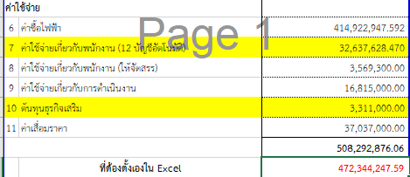
55020030 |  |  | ดอกเบี้ยจ่าย-สัญญาเช่า |  |  |  |  |  |  |  |  |  |  | - |  |  |  |  | - | - | ไม่ต้องจัดสรร
55020040 |  |  | ดอกเบี้ยจ่ายตามสัญญาจ้างเหมาแบบผ่อนชำระ |  |  |  |  |  |  |  |  |  |  | - |  |  |  |  | - | - | ไม่ต้องจัดสรร
 | รวมค่าใช้จ่ายในการดำเนินงาน |  |  |  | 38,722,400.00 | 302,000.00 | 1,245,000.00 | 5,556,504.00 | 4,064,000.00 | 3,131,001.00 | 306,095.23 | 125,000.00 | - | 53,852,000.23 | - | - | - | - | - | 53,852,000.23
 | รวมค่าใช้จ่ายทั้งสิ้น |  |  |  | 453,886,547.59 | 397,000.00 | 1,416,900.00 | 8,246,104.00 | 4,245,000.00 | 3,213,001.00 | 363,195.23 | 176,500.00 | - | 472,344,247.82 | - | - | - | - | - | 472,344,247.82
 |  |  |  |  |  |  |  |  |  |  |  |  |  |  |  |  |  |  |  | 472,344,247.59
ผู้จัดทำ..............................................
ตำแหน่ง............................................
วันที่..................................................
ผู้ตรวจสอบ........................................
ตำแหน่ง............................................
วันที่..................................................
ผู้เห็นชอบ...........................................
ตำแหน่ง............................................
วันที่..................................................
 |  |  | หมายเหตุ : | ห้ามแทรกบรรทัด/ลบบรรทัด หรือแก้ไขรหัสบัญชีโดยเด็ดขาด
 |  |  |  | (รายได้มี 147 บรรทัด และ ค่าใช้จ่าย มี 306 บรรทัด)

R001_รายได้
R001
...
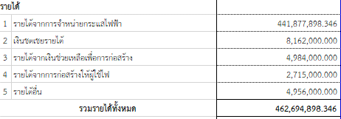
...
 |  | 3 | 4 | 5 | 6 | 7 | 8.000 | กฟน.3
 |  |  |  |  |  |  | หน่วย: | บาท
 |  |  |  |  | (3) | (4) | (5)
 |  |  |  |  | กฟฟ.1 | กฟฟ.2 | รวม | รายละเอียด
 |  |  |  |  | ศูนย์กำไร | ศูนย์กำไร | กฟฟ.1+กฟฟ.2
...
 |  |  | รายได้จากการจำหน่ายไฟฟ้า |  | 437,328,000 |  | 437,328,000.000 |  | 441877898.35 | 441,878,000 | -102
 |  |  | ปรับปรุงรายได้จากการจำหน่ายไฟฟ้า |  |  |  | - | ไม่ต้องจัดสรร
 |  |  | รายได้จากการจำหน่ายไฟฟ้า ประเภทไฟชั่วคราวแบบเหมา |  |  |  | - |  | 1 | รายได้จากการจำหน่ายกระแสไฟฟ้า | 41010010-41020080 | 441,878,000
 |  |  | ปรับปรุงรายได้จากการจำหน่ายไฟฟ้า GL |  |  |  | - | ไม่ต้องจัดสรร | 2 | เงินชดเชยรายได้ | 41012010 | 8,162,000
 |  |  | รายได้จำหน่ายไฟฟ้าจากสถานีอัดประจุ แบบเติมเงิน |  | 450,000 |  | 450,000.000 |  | 3 | รายได้จากเงินช่วยเหลือเพื่อการก่อสร้าง | 41036010 | 4,984,000
 |  |  | เงินชดเชยรายได้ |  | 8,162,000 |  | 8,162,000.000 |  | 4 | รายได้จากการก่อสร้างให้ผู้ใช้ไฟ | 41035010-41035019 | 2,715,000
 |  |  | เงินสนับสนุนมาตรการรัฐ |  | 4,100,000 |  | 4,100,000.000 |  | 5 | รายได้อื่น | 41030010-49059990 (ไม่รวม 41012010, 41036010, 41035010-41035019)
 |  |  |  |  | 450,040,000 | - | 450,040,000.000
...
49050160 |  |  | กำไร(ขาดทุน)จากการประมาณการรื้อถอน |  |  |  | -
49059990 |  |  | รายได้อื่นที่ไม่เกี่ยวกับการดำเนินงาน |  |  |  | -
 | รวมรายได้อื่น |  |  |  | 265,800 | - | 265,800.000 |  |  | 4,956,000
 | รวมรายได้ทั้งสิ้น |  |  |  | 462,695,000 | - | 462,695,000.000
 | รวมรายได้ธุรกิจเสริม (บัญชีที่ระบุ "ส") |  |  |  | 5,025,000 | - | 5,025,000.000

 | หมายเหตุ : | ห้ามแทรกบรรทัด/ลบบรรทัด หรือแก้ไขรหัสบัญชีโดยเด็ดขาด
 |  | (รายได้มี 147 บรรทัด และ ค่าใช้จ่าย มี 306 บรรทัด) |  |  |  |  | 462,694,898.346
 |  |  |  |  |  |  | -101.654

ผู้จัดทำ..............................................
ตำแหน่ง............................................
วันที่..................................................
ผู้ตรวจสอบ........................................
ตำแหน่ง............................................
วันที่..................................................
ผู้เห็นชอบ...........................................
ตำแหน่ง............................................
วันที่..................................................

หลักเกณฑ์68
...
หลักเกณฑ์ในการตั้งงบประมาณทำการ ประจำปี 2568
รหัสบัญชี | ชื่อบัญชี | ความหมายบัญชี ณ 30 มิ.ย.2566 | หลักเกณฑ์ในการตั้งงบประมาณปี 2568 | หมายเหตุ/เอกสารอ้างอิง
5-2-01-302-0 | เงินตอบแทนพิเศษ - พนักงาน | เงินตอบแทนพิเศษต่าง ๆ ของพนักงานเกษียณอายุก่อนกำหนด เช่น
 | เกษียณก่อนอายุ | เงินตอบแทนพิเศษ , ภาษีทอดแรกของเงินตอบแทนพิเศษ ,
 |  | ภาษีทอดแรกของเงิน กสช. เป็นต้น

5-2-01-303-0 | เงินชดเชย - พนักงานเกษียณก่อนอายุ | เงินชดเชยของพนักงานเกษียณก่อนอายุ ได้แก่ เงินตอบแทนความชอบในการทำ | หน่วยงานไม่ต้องตั้งงบประมาณ
 |  | งานและค่าจ้างสำหรับวันหยุดพักผ่อนที่ยังไม่ได้ใช้สิทธิลาของผู้เกษียณก่อนอายุ | มีหน่วยงานที่เกี่ยวข้อง ประมาณการภาพรวมของ กฟภ.
 |  | ซึ่งบัญชีนี้จะถูกปรับออกเป็นศูนย์ทุกปี เนื่องจากได้ตั้งประมาณการหนี้สินผล
 |  | ประโยชน์พนักงานไว้แล้ว

=
X 100
5-2-02-001-0 | เงินช่วยเหลือค่าไฟฟ้า | เงินช่วยเหลือค่าไฟฟ้า รวมทั้งเงินช่วยเหลือค่าไฟฟ้าตกเบิก | 1. คำนวณหาอัตราเฉลี่ยของค่ากระแสไฟฟ้า | ***ไม่ต้องตั้งงบประมาณในบัญชีนี้***
 |  |  | เงินช่วยเหลือค่ากระแสไฟฟ้ารวมของหน่วยงาน (ณ ก.ค.66)
 |  |  | เงินเดือนพนักงานรวมของหน่วยงาน (ณ ก.ค.66)
 |  |  | 2. นำเงินเดือนที่ขอตั้งปี 2568 คูณ อัตราเฉลี่ยฯ ที่คำนวนได้ ตามข้อ 1.
 |  |  | ผลลัพธ์ที่ได้ เป็นงบประมาณที่ขอตั้ง

5-2-02-002-0 | เงินช่วยเหลือค่าเครื่องแบบพนักงาน | เงินช่วยเหลือค่าเครื่องแบบพนักงานช่าง พนักงานขับรถ ฯลฯ | การประมาณการ เป็นไปตามระเบียบ กฟภ. ว่าด้วยหลักเกณฑ์ในการจ่ายเงินช่วยเหลือค่าเครื่องแบบและ | - ระเบียบ กฟภ. ว่าด้วยหลักเกณฑ์ในการจ่ายเงินช่วยเหลือค่าเครื่องแบบและ
 |  |  | ค่ารองเท้าให้แก่พนักงานและลูกจ้างช่าง พ.ศ.2560 | ค่ารองเท้าให้แก่พนักงานและลูกจ้างช่าง พ.ศ.2560 ประกาศ ณ วันที่ 29 ธ.ค. 2560

5-2-02-003-0 | เงินช่วยเหลือค่าเล่าเรียนบุตร | เงินช่วยเหลือค่าเล่าเรียนบุตรของพนักงาน กฟภ. | ประมาณการ ให้หน่วยงานสำรวจพนักงานที่มีบุตรในวัยศึกษา (อายุ 3 ปีถึง 25 ปี) ว่ามี | - บันทึก กสก. เลขที่ กสก.(สก) ว2086 / 2559 ลว. 15 ก.ค. 2559
 |  |  | การศึกษาระดับใดบ้างและให้คำนวณการตั้งงบประมาณตามระเบียบของกรมบัญชีกลาง | เรื่อง ประเภทและอัตราเงินบำรุงการศึกษาและค่าเล่าเรียน

5-2-02-004-0 | เงินช่วยเหลือบุตร | เงินช่วยเหลือบุตรพนักงาน กฟภ. ตามอัตราที่ กฟภ. กำหนด | การประมาณการ ให้หน่วยงานสำรวจจำนวนบุตรของพนักงาน ที่อายุยังไม่ครบ 20 ปี | - บันทึก กสก. เลขที่ กสก.(สก.) ว 1980 / 2561 ลว. 27 มิ.ย. 2561
...
หลักเกณฑ์ในการตั้งงบประมาณทำการ ประจำปี 2568
รหัสบัญชี | ชื่อบัญชี | ความหมายบัญชี ณ 30 มิ.ย.2566 | หลักเกณฑ์ในการตั้งงบประมาณปี 2568 | หมายเหตุ/เอกสารอ้างอิง
 |  | 6. ค่าเสื้อดับเพลิง
 |  | 7. ค่าติดตั้งมาตรวัดน้ำ
 |  | 8. ค่าจ้างลูกจ้างเพื่อปฏิบัติงานด้านธุรการของงานโครงการ ซึ่งสามารถระบุ
 |  | หมายเลขงานได้

5-3-04-001-0 | ค่าใช้จ่ายในการวิจัย | ค่าใช้จ่ายอันเกี่ยวเนื่องกับการเริ่มงาน การวางแผนคิดค้นต่าง ๆ | ให้หน่วยงานที่มีงานวิจัยที่ต้องดำเนินการ ให้จัดทำแผนงานโดยละเอียด พร้อมทั้ง | - บันทึก กวน.(ก) 239/2559 ลว. 8 ก.ค. 2559
 |  | ที่ทำไปโดยมุ่งหวังว่าจะพบความรู้ ความเข้าใจทางเทคนิคใหม่ ๆ ประกอบด้วย | วงเงิน และให้คำนึงถึงความพร้อม ความสามารถ ในการดำเนินการ และให้ | เรื่อง การบันทึกข้อมูลด้านบัญชีค่าใช้จ่ายและการจัดสรรงบประมาณ
 |  | 1. ค่าใช้จ่ายในการวิจัยตามที่ กฟภ. มีแผนงานรองรับ | ประมาณการรวมถึง ภาระผูกพันที่จะต้องจ่ายเงินในปีที่ตั้งงบประมาณ | ในงานวิจัยและนวัตกรรม
 |  | 2. ค่าใช้จ่ายที่ กฟภ. ให้ทุนสำหรับการวิจัยของกองทุนการวิจัย พัฒนาและนวัตกรรม | และจัดส่งให้ กงป. เพื่อรวบรวมนำเสนอคณะอนุกรรมการพิจารณางบประมาณ โดยคณะอนุกรรมการได้
 |  | ของ กฟภ. รวมถึงค่าอุปกรณ์ที่ใช้ในการวิจัยด้วย (ที่ไม่ใช่ทรัพย์สิน กฟภ.) | แต่งตั้งคณะทำงานย่อยเป็นผู้พิจารณาความจำเป็นของกิจกรรมต่างๆ ที่หน่วยงานขอตั้ง
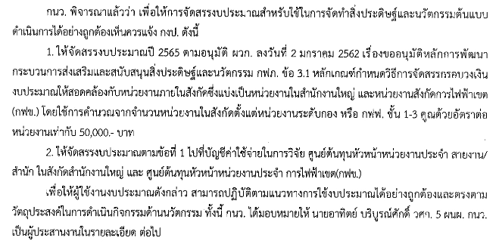
 |  | 3. ค่าใช้จ่ายในการจัดทำสิ่งประดิษฐ์ค่าใช้จ่ายในการส่งเสริมทักษะให้ผู้ประดิษฐ์ และ
 |  | ค่าใช้จ่ายในการเผยแพร่ผลงานวิจัยและสิ่งประดิษฐ์ที่เกิดขึ้นในระดับ 1 - 5 ของ | กนว. กำหนดแนวทางการจัดสรรงบประมาณสำหรับพัฒนากระบวนการส่งเสริมและสนับสนุนสิ่งประดิษฐ์ | - บันทึก กวน.(ก) 1370/2561 ลว. 13 ธ.ค. 2561
 |  | ความพร้อมของเทคโนโลยี (TRL) | และนวัตกรรมมาประยุกต์ใช้เพื่อเสริมประสิทธิภาพการปฏิบัติงานของ กฟภ. | เรื่อง ขออนุมัติหลักการพัฒนากระบวนการส่งเสริมและสนับสนุน
 |  | 4. ค่าใช้จ่ายในการจัดประกวด แข่งขันสิ่งประดิษฐ์ รวมถึงค่าใช้จ่ายในการเดินทาง | ตามอนุมัติ ผวก ลงวันที่ 2 มกราคม 2562 (หนังสือเลขที่ กวน.(ก) 1370/2561) กำหนดวิธีการจัดสรรกรอบ | สิ่งประดิษฐ์และนวัตกรรม กฟภ.
 |  | ของผู้ร่วมงาน | วงเงินงบประมาณให้สอดคล้องกับจำนวนหน่วยงานภายในสังกัด ซึ่งแบ่งเป็นหน่วยงานสังกัดสำนักงานใหญ่ | - บันทึก กวน.(นผ.) 480/2564 ลว. 22 เม.ย. 2564
 |  | 5. ค่าใช้จ่ายในการจัดซื้อจัดจ้าง รวมถึงการจ้างที่ปรึกษาเพื่อการวิจัยและพัฒนา | และหน่วยงานสังกัดการไฟฟ้าเขต (กฟข.) โดยใช้ฐานการคำนวณจากจำนวนหน่วยงานในสังกัดตั้งแต่หน่วย | เรื่อง การจัดสรรงบประมาณสำหรับใช้ในการจัดทำสิ่งประดิษฐ์และ
 |  | เพื่อให้ได้ผลงานวิจัย องค์ความรู้ นวัตกรรมผลิตภัณฑ์และบริการ นวัตกรรม | งานระดับกอง หรือ กฟฟ. ชั้น 1-3 คูณด้วยอัตราต่อหน่วยงาน (อัตราต่อหน่วยงานเท่ากับ 50,000.-บาท) | นวัตกรรมต้นแบบประจำปี 2565
 |  | กระบวนการ หรือนวัตกรรมรูปแบบธุรกิจใหม่ | สำนักงานใหญ่ รผก. ฝวก. สดท. และ สตภ. เป็นผู้รับผิดชอบตั้งงบประมาณให้ในภาพรวมของสายงาน
 |  | 6. ค่าใช้จ่ายในการจัดกิจกรรมเสริมสร้างความรู้ ทักษะด้านนวัตกรรมแก่ผู้เข้าร่วม | โดยคำนวณจาก จำนวน กอง ในสายงาน คูณ 50,000 บาท
 |  | กิจกรรม เพื่อยกระดับความรู้ความสามารถด้านนวัตกรรม และนำไปประยุกต์ใช้
 |  | ในการพัฒนาสิ่งประดิษฐ์หรือนวัตกรรม เพื่อปรับปรุงกระบวนการทำงานให้มี
 |  | ประสิทธิภาพ หรือต่อยอดนวัตกรรมเชิงพาณิชย์

5-3-05-001-0 | ค่าป้องกันระบบไฟฟ้าและระบบควบคุม | ค่าใช้จ่ายเกี่ยวกับงานบำรุงรักษาเชิงป้องกัน ระบบไฟฟ้าและระบบควบคุมของ กฟภ. | พิจารณาจากแผนงานที่หน่วยงานต้องดำเนินการดูแลระบบไฟฟ้าและระบบควบคุม โดยให้จัดทำ
 |  | ค่าอุปกรณ์เพื่อเปลี่ยนทดแทนก่อนชำรุด ค่าจ้างบำรุงรักษา หรือค่าจ้างเหมาตรวจสอบ | รายละเอียดแผนงาน พร้อมวงเงิน ให้ชัดเจน และจัดส่งให้ กงป. เพื่อรวบรวมนำเสนอคณะอนุกรรมการ
 |  | ระบบไฟฟ้าและระบบควบคุมไม่ให้เกิดชำรุดเสียหาย เช่น งานจ้างบำรุงรักษาอุปกรณ์ | พิจารณางบประมาณ โดยคณะอนุกรรมการได้แต่งตั้งคณะทำงานย่อยเป็นผู้พิจารณาความจำเป็นของ
 |  | ในระบบไฟฟ้า (หม้อแปลงระบบจำหน่าย, Circuit Switcher, CSCS) งานจ้าง | กิจกรรมต่างๆ ที่หน่วยงานขอตั้ง
...

อนุมัติงบ กงป.
1 | จัดสรรวงเงิน > ตามหนังสือ กงป. | 2 | จัดสรรวงเงินบัญชี FIXED จาก SAP | T-Code : | S_ALR_87013611 | 5 | งบกำไรขาดทุน
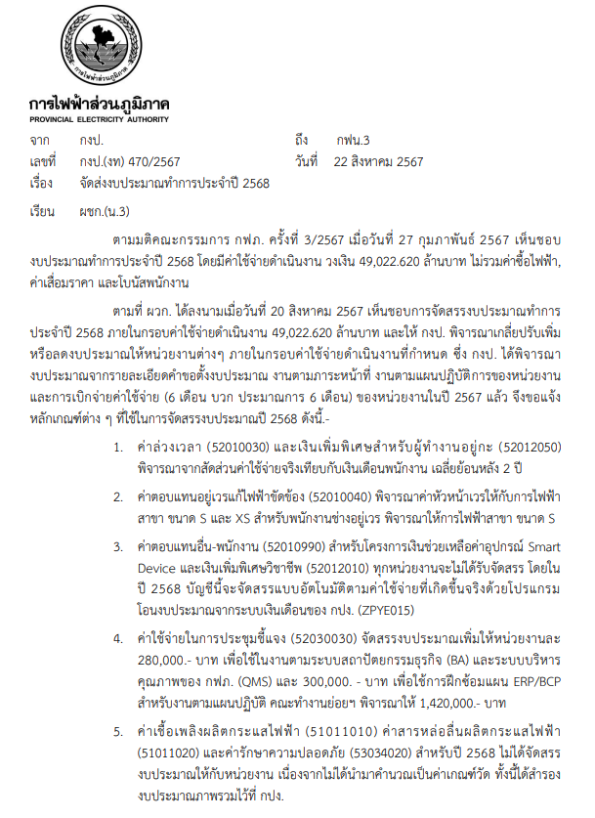
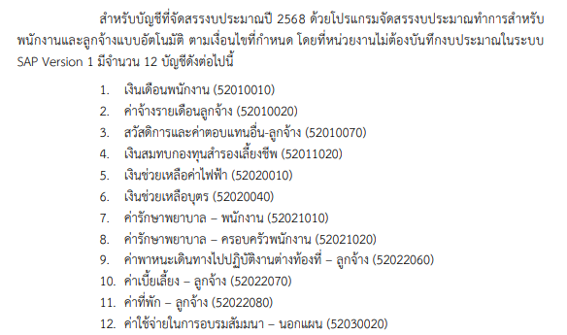
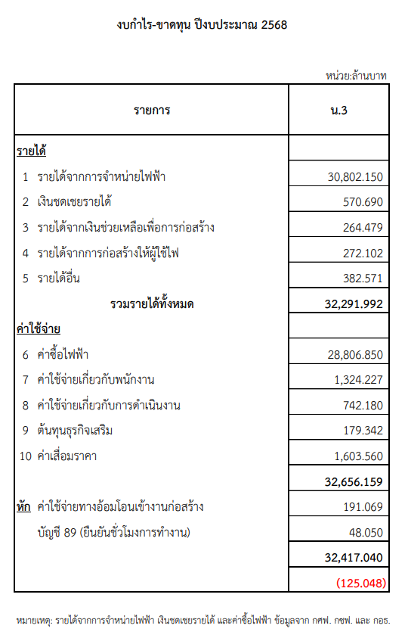

 |  | 3 | ห้ามโยกย้ายงบเงิน
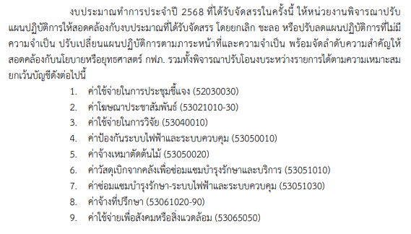

 |  | 4 | กำหนดการแล้วเสร็จ
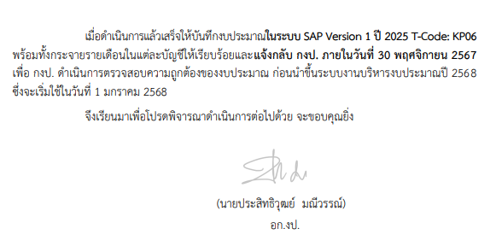

จัดสรร - รายได้
ทำเป็นจำนวนเงิน "พันบาท" เสมอ
 |  | รายละเอียดแนบ บัญชีที่จัดสรรจากประมาณการของหน่วยงานที่เกี่ยวข้อง

ปี 2566
ที่ | รหัสบัญชี | ชื่อบัญชี | หน่วยงานผู้รับผิดชอบ | ลพบุรี | นครสวรรค์ | อุทัยธานี | ชัยนาท | สิงห์บุรี | เพชรบูรณ์ | หนองไผ่ | โคกสำโรง | หล่มสัก | ตาคลี | ลาดยาว | พัฒนานิคม | ชัยบาดาล | รวม
 |  |  |  | W-65-C30110100.00.000 - | W-65-C30210100.00.000 - | W-65-C30310100.00.000 - | W-65-C30410100.00.000 - | W-65-C30510100.00.000 - | W-65-C30610100.00.000 - | W-65-C30710100.00.000 - | W-65-C30810100.00.000 - | W-65-C30910100.00.000 - | W-65-C31010100.00.000 - | W-65-C31110100.00.000 - | W-65-C31210100.00.000 - | W-65-C31310100.00.000 -
 |  |  |  | W-65-C30120103.00.000 | W-65-C30260103.00.000 | W-65-C30340103.00.000 | W-65-C30460200.00.000 | W-65-C30540103.00.000 | W-65-C30620200.00.000 | W-65-C30740103.00.000 | W-65-C30850200.00.000 | W-65-C30920200.00.000 | W-65-C31020103.00.000 | W-65-C31110600.00.000 | W-65-C31210200.00.000 | W-65-C31320103.00.000
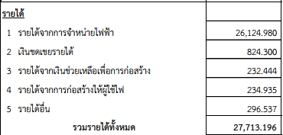
1 | 41010010-41011040, 41012020, 41020030-50 | รายได้จากการจำหน่ายกระแสไฟฟ้า | ผซฟ. กซข.น.3 | 3,557,980,000.00 | 4,580,000,000.00 | 1,299,000,000.00 | 2,103,000,000.00 | 2,672,000,000.00 | 1,468,000,000.00 | 1,855,000,000.00 | 1,153,000,000.00 | 885,000,000.00 | 988,000,000.00 | 613,000,000.00 | 3,353,000,000.00 | 1,598,000,000.00 | 26,124,980,000.00 | 26,124.980
2 | 41012010 | เงินชดเชยรายได้ | ผงป.กซข.น.3 | 109,679,000.00 | 150,654,000.00 | 47,060,000.00 | 45,812,000.00 | 86,990,000.00 | 47,590,000.00 | 59,670,000.00 | 35,943,000.00 | 29,919,000.00 | 37,000,000.00 | 19,564,000.00 | 108,075,000.00 | 46,344,000.00 | 824,300,000.00 | 824.300
3 | 41036010-41036029 | รายได้เงินช่วยเหลือเพื่อการก่อสร้าง | ผบส.กบญ.น.3 | 25,843,000.00 | 41,069,000.00 | 23,048,000.00 | 25,740,000.00 | 14,498,000.00 | 19,482,000.00 | 14,045,000.00 | 21,235,000.00 | 15,825,000.00 | 7,177,000.00 | 7,169,000.00 | 6,860,000.00 | 10,453,000.00 | 232,444,000.00 | 232.444
4 | 41035010-41035019 | รายได้จากการก่อสร้างให้ผู้ใช้ไฟ | ผบส.กบญ.น.3 | 31,187,000.00 | 23,512,000.00 | 23,583,000.00 | 28,185,000.00 | 11,692,000.00 | 21,401,000.00 | 21,044,000.00 | 18,442,000.00 | 17,199,000.00 | 4,520,000.00 | 10,439,000.00 | 12,277,000.00 | 11,454,000.00 | 234,935,000.00 | 234.935
5 | 41030010-49059990 (ไม่รวม 41036010-41036029, 41035010-41035019) | รายได้อื่น | ผงป.กซข.น.3 | 24,717,000.00 | 42,976,000.00 | 32,486,000.00 | 43,928,000.00 | 22,558,000.00 | 18,868,000.00 | 26,411,000.00 | 15,509,000.00 | 12,083,000.00 | 10,626,000.00 | 22,880,000.00 | 12,519,000.00 | 10,976,000.00 | 296,537,000.00 | 296.537
 | รวม |  |  | 3,749,406,000.00 | 4,838,211,000.00 | 1,425,177,000.00 | 2,246,665,000.00 | 2,807,738,000.00 | 1,575,341,000.00 | 1,976,170,000.00 | 1,244,129,000.00 | 960,026,000.00 | 1,047,323,000.00 | 673,052,000.00 | 3,492,731,000.00 | 1,677,227,000.00 | 27,713,196,000.00 | 27,713.20
...
 |  |  |  |  |  |  |  |  |  |  |  |  | ตาคลี | ลาดยาว | พัฒนานิคม | ชัยบาดาล | รวม
 |  |  |  |  |  |  |  |  |  |  |  |  | W-65-C31010100.00.000 - | W-65-C31110100.00.000 - | W-65-C31210100.00.000 - | W-65-C31310100.00.000 -
 |  |  |  |  |  |  |  |  |  |  |  |  | W-65-C31020103.00.000 | W-65-C31110600.00.000 | W-65-C31210200.00.000 | W-65-C31320103.00.000
 |  |  |  |  |  |  |  |  |  |  |  |  | 1,523,096,000.00 | 943,637,000.00 | 4,383,961,000.00 | 2,191,652,000.00 | 37,828,770,000.00 | 37,828.770
 |  |  |  |  |  |  |  |  |  |  |  |  | 23,981,000.00 | 14,557,000.00 | 65,859,000.00 | 34,163,000.00 | 582,850,000.00 | 582.850
 |  |  |  |  |  |  |  |  |  |  |  |  | 7,510,000.00 | 7,560,000.00 | 7,450,000.00 | 10,818,000.00 | 240,960,000.00 | 240.960
 |  |  |  |  |  |  |  |  |  |  |  |  | 7,367,000.00 | 7,509,000.00 | 7,312,000.00 | 10,624,000.00 | 243,633,000.00 | 243.633
 |  |  |  |  |  |  |  |  |  |  |  |  |  | 22,672,000.00 | 6,163,000.00 | 17,887,000.00 | 334,351,000.00 | 334.351
 |  |  |  |  |  |  |  |  |  |  |  |  |  | 995,935,000.00 | 4,470,745,000.00 | 2,265,144,000.00 | 39,230,564,000.00 | 39,230.56

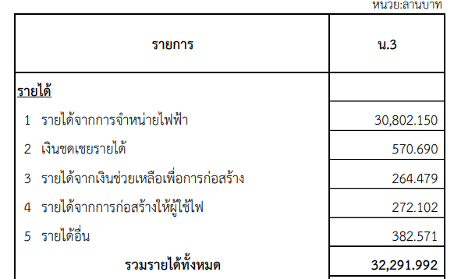
...
 |  |  |  |  |  |  |  |  |  |  |  |  |  | ตาคลี | ลาดยาว | พัฒนานิคม | ชัยบาดาล | รวม

 |  |  |  |  |  |  |  |  |  |  |  |  |  | 1,195,000,000.00 | 840,000,000.00 | 3,044,000,000.00 | 1,810,000,000.00 | 30,802,150,000.00 | 30,802.150
 |  |  |  |  |  |  |  |  |  |  |  |  |  | 23,084,000.00 | 14,846,000.00 | 62,313,000.00 | 33,561,000.00 | 570,690,000.00 | 570.690
 |  |  |  |  |  |  |  |  |  |  |  |  |  | 8,247,000.00 | 8,480,000.00 | 8,613,000.00 | 12,001,000.00 | 264,479,000.00 | 264.479
 |  |  |  |  |  |  |  |  |  |  |  |  |  | 12,778,000.00 | 11,639,000.00 | 13,242,000.00 | 13,117,000.00 | 272,102,000.00 | 272.102
 |  |  |  |  |  |  |  |  |  |  |  |  |  | 11,710,000.00 | 20,196,000.00 | 15,944,000.00 | 15,927,000.00 | 382,571,000.00 | 382.571
 |  |  |  |  |  |  |  |  |  |  |  |  |  | 1,250,819,000.00 | 895,161,000.00 | 3,144,112,000.00 | 1,884,606,000.00 | 32,291,992,000.00 | 32,291.992

